Специфікація
Посилання на дизайн проект |  | https://drive.google.com/drive/folders/1jpU0yQapExg4I6LY6-PZus20zH2LauYd?usp=drive_link

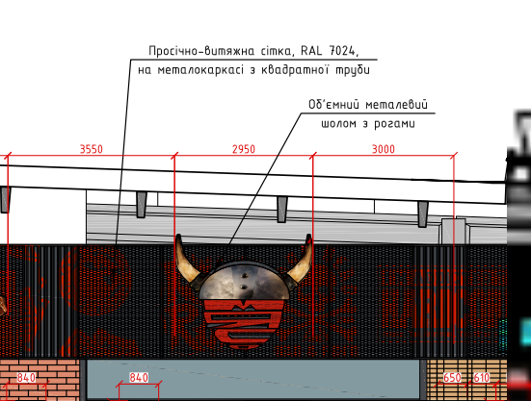
Адреса Обєкту : |  | https://maps.app.goo.gl/wsTm3gwgw3dQumy46
Технічне Завдання на
Магазин "Сільпо", кластер "Вишуканий" с.Немішаєво Київська обл.
 | Найменування робіт і витрат | Од.виміру. | Кількість | Вартість грн. за од. вим. з ПДВ | Сума грн. з ПДВ

1 | Виготовлення та монтаж металоконструкції з просічно-витяжної сітки в рамці з профільної труби 40*40*2 (RAL 7024) | м2 | 129.89 |  | 0
 |  |  | Загальна сума грн. з ПДВ |  | 0

